Leht1
 |  |  | PÕHIHINNAD
AS HALS TRADING | AS HALS TRADING - T |  | 04.05.2026
Kivikülvi tn 8/Tuuliku tee 7 | Sepa 19 |  | ilma käibemaksuta
12915 Tallinn | 50113 Tartu
Tel. 71 51 400 | Tel. 301 630
e-mail: hals@hals.ee | halstartu@hals.ee |  | Allahindlus:
www.hals.ee |  |  | 0%

BARBERI REGULEERVENTIILID
Termostaatventiilid
Termostaatventiil | Kood | Mõõt/Temp. seadevahemik |  | Põhihind | Netohind
 | B1V07M200AA | DN20vk 20-43⁰C Kvs 1,6 |  | 68.70 | 68.70

 | B1V07M250AA | DN25vk 20-43⁰C Kvs 1,6 |  | 70.60 | 70.60

 | B1V07M200AB | DN20vk 35-60⁰C Kvs 1,6 |  | 68.70 | 68.70
 | B1V07M250AB | DN25vk 35-60⁰C Kvs 1,6 |  | 70.60 | 70.60
Termostaatventiil tag.klapiga | B1V07M200AAL2 | DN20vk 20-43⁰C Kvs 1,6 |  | 85.00 | 85.00
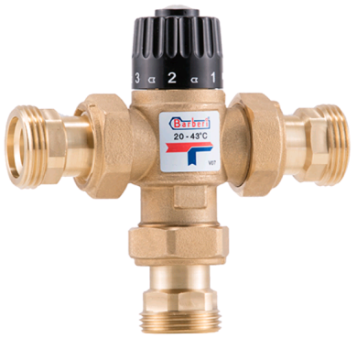
 | B1V07M250BAL2 | DN25vk 20-43⁰C Kvs 2,5 |  | 115.50 | 115.50

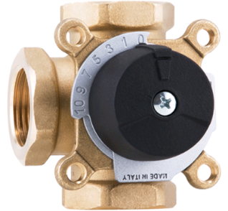
Segamis - ning jagamisventiilid
3-TEE Seguventiil | Kood | Mõõt |  | Põhihind | Netohind
 | B246002000MC | DN20sk, Kvs 6 |  | küsi hinda!

 | B246002500MD | DN25sk, Kvs 8 |  | 64.30 | 64.30
 | B246002500ME | DN25sk, Kvs 12 |  | küsi hinda!
2-TEE tsooniventiil + ajam | B5Y67020000MR1 | DN20vk, Kvs 12 + ajam 230v |  | 105.50 | 105.50

3-TEE tsooniventiil + ajam | B5V83AM3WADC | DN25vk, Kvs 8 + ajam 230v |  | 108.70 | 108.70

Ajamid
Mootorajam 24v | B3M040103MAB | 24v 0-10V juhtimine 5NM |  | 186.50 | 186.50

Mootorajam 230v | B3M030101DAB | 230V 10NM 120sec |  | 105.80 | 105.80

Mootorajam displeiga 230v | B3P27230010T2 | 230v 6NM 120sec pealevooluanduriga |  | 291.00 | 291.00
